Diagr. 100 ha
Strecke je 100 ha
 | Rotwild | Sauen | Rehwild
2019 | 0.4 | 3.6 | 5.6
2020 | 0.4 | 5.1 | 5.9
2021 | 0.1 | 0.1 | 0.6
2022 | 0.0 | 0.0 | 0.0
2023 | 0.0 | 0.0 | 0.0
2024 | 0.0 | 0.0 | 0.0
2025 | 0.0 | 0.0 | 0.0
2026 | 0.0 | 0.0 | 0.0
2027 | 0.0 | 0.0 | 0.0

Diagr. Ges.
Gesamtwildstrecke
 | Rotwild | Sauen | Rehwild
2019 | 5 | 51 | 79
2020 | 5 | 72 | 82
2021 | 1 | 2 | 9
2022
2023
2024
2025
2026
2027
2028
2029
2030

Titel
Forstamt | Waldhof
Forstrevier | Vorwald
Jagdjahr: | 2019/20

 |  | Streckenbuch

 |  | Geführt von: XYZ

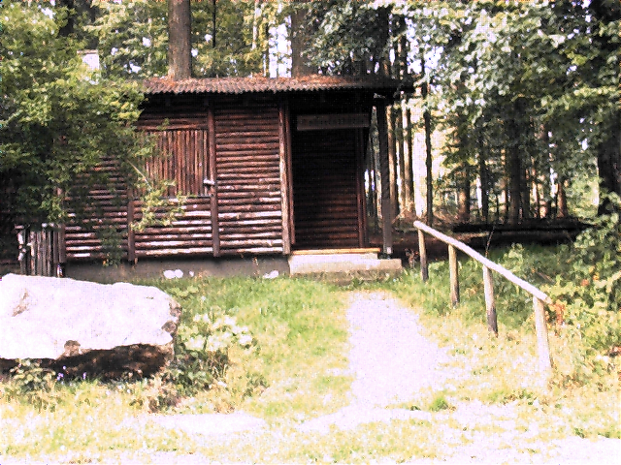

 |  |  | Hier können Sie ein Bild Ihrer Wahl einfügen

Hubertushütte

Rechnung
 |  |  |  |  |  | geben Sie hier Ihre Adressdaten ein! |  |  |  | Zahlungspflichtiger
 |  |  |  |  |  |  |  |  |  | Nr. | 2

Forstamt Waldhof, Waald-Str. 1, 55555 Waldhof |  |  |  |  |  |  |  |  |  | Dieses Anschriftfeld wird automatisch
Herrn |  |  |  |  |  | Forstamt |  | Waldhof |  | mit der Eingabe der Nummer des
0 |  |  |  |  |  | Str. Nr. |  |  |  | Zahlungspflichtigen ausgefüllt.
Straße |  |  |  |  |  | PLZ | Ort
 |  |  |  |  |  | Telefon: xxxxxx Telefax: xxxxxx
55557 Waldbrunn |  |  |  |  |  | Umsatzsteuer-Nummer:
 |  |  |  |  |  |  |  |  |  | Die Wildart und die Stärkeklasse bzw.
 |  |  |  |  |  | Bearbeiter: NN |  |  |  | Bezeichnung wird automatisch mit der
 |  |  |  |  |  | Telefon und Telefax: xxxxxxxxx |  |  |  | Eintragung des Codes aus dem
 |  |  |  |  |  |  |  |  |  | Tabellenblatt "Wildbretpreise" über-
Rechnung über den Verkauf von Wildbret |  |  |  |  |  |  | Nr.: | 1 | 2019 | nommen!
Forstrevier: |  | Vorwald

Wir lieferten Ihnen: |  |  |  |  |  |  |  |  |  | Wenn Sie Ihre Adressdaten eingetragen
 |  |  |  |  |  |  |  |  |  | haben und die Verwendung der Rech-
Code | Anzahl/ | Wildart | Bezeichnung | Gewicht | Preis |  | 9.0% | Gesamt- | Bemerkungen | nung verstanden haben, können Sie
 | Menge |  |  | kg | je kg | i.g. | MWST | preis |  | die Pfeile in der Rechnung und den Text
 |  |  |  |  | EURO |  |  |  |  | "geben Sie hier…" löschen. Die Randbe-
124 | 1 | Schwarzwild | Überläufer | 31.00 | 2.50 | 77.50 | 6.98 | 84.48 € |  | merkungen können Sie stehen lassen,
 |  |  |  |  |  |  |  |  |  | der Druckbereich ist auf die Rechnung begrenzt.

Summe: |  |  |  | 31.00 |  | 77.50 | 6.98 | 84.48 €

^{x}
Hinweis bei der Abgabe von Schwarzwild
 |  | Trichinenschau ist vorgenommen
 |  | Trichinenschau ist vom Käufer vorzunehmen

 |  |  |  | Wir bitten Sie, den Betrag in Höhe von : | 84.48 €
 |  |  |  | bis spätestens : | 2019-06-27 11:44:04
an die Regierungskasse Trier mittels beiliegendem Überweisungsträger zu überweisen.
Die Gefahr des Verlustes, des Verderbens oder der Wertminderung ist mit der Übernahme
des Wildes (Wildbrets) auf Sie übergegangen.

 |  | 54413 Ort, den |  | 2019-06-13 11:44:04

Falls Sie den beiliegenden Überweisungsträger nicht benutzen wollen, |  |  |  |  |  |  | Konten der Regierungskasse
geben Sie auf Ihrer Überweisung bitte an: |  |  |  |  |  |  | Sparkasse Trier
 | IBAN |  |  |  |  |  | Kto.Nr. 25163 |  | BLZ 585 501 30
 | BIC |  |  |  |  |  | Postscheckamt Köln
 |  |  |  |  |  |  | Kto.Nr. 34365-501 |  | BLZ 370 100 50

